we5首充登录模式弹窗顯示優化
站内信选择玩家功能优化-测试用例 |  |  |  |  | 测试总数量 | 1
测试平台 | 服务端 |  | 测试日期 |  | Pass | 1
系统&版本 |  |  | 最后更新 |  | Fail | 0
文档编写人 |  |  | 文档测试人 |  | N/A | 0
策划负责人 |  |  | 审阅人员
参考档

ID | 用例名称 | 所属模块 | 前置条件 | 步骤描述 | 预期结果 | 执行结果 | 图片 | 备注
1 | 收件方新增玩家(按条件)验证 | 运营活动/站内信 | 账服-权限-操作授权下站内信发送金币上限为0 | 1、点击发送站内信/编辑 2、选择收件方 | 1、下拉框新增一个玩家(按条件) 2、新增条件设置按钮 | Pass
 |  |  |  | 1、点击发送站内信/编辑 2、选择收件方-玩家(按条件)，保存 | 提示：请先配置条件设置中搜索类型具体的时间区间
 |  |  |  | 1、点击发送站内信/编辑 2、选择收件方-玩家(按条件) 3、点击条件设置 | 弹出条件设置页面，显示搜索类型、VIP等级 1、搜索类型为注册和登录时间，预设为注册 2、按VIP等级发放奖励开关默认为关、每个VIP等级的附件金币默认为0
 |  |  |  | 1、点击发送站内信/编辑 2、选择收件方-玩家(按条件) 3、点击条件设置，搜索类型下仅有起始时间/结束时间，保存 | 提示：请先配置搜索类型的起始和截止时间
 |  |  |  | 1、点击发送站内信/编辑 2、选择收件方-玩家(按条件) 3、点击条件设置，搜索类型的起始时间、结束时间均已编辑，保存 4、输入标题、内容、附件、打码倍数，保存 5、点击详情查看 | 1、保存成功，关闭条件设置页面 2、站内信发送成功 3、详情的收件方显示玩家+玩家UID、附件、打码倍数
 |  |  |  | 1、点击发送站内信/编辑 2、选择收件方-玩家(按条件) 3、点击条件设置，搜索类型的起始时间、结束时间均已编辑，按VIP等级发放奖励开关开启，且已选择部分VIP等级输入附件金币、部分VIP等级的附件金币为0或为空、输入打码倍数，保存 4、输入标题、内容、附件、打码倍数，保存 5、点击详情查看 | 1、保存成功，关闭条件设置页面 2、按VIP等级发放奖励开启，外部的附件金币和打码倍数变为不可编辑状态 3、附件金币为0或为空不会给该VIP等级玩家发送站内信，只发送附件金币非0的VIP等级玩家 4、详情的收件方显示对应VIP等级的玩家+玩家UID、附件、打码倍数 5、在客户端登录不同VIP等级玩家账号，站内信金币正确
 |  |  |  | 1、点击发送站内信/编辑 2、选择收件方-玩家(按条件) 3、点击条件设置，搜索类型的起始时间、结束时间均已编辑，按VIP等级发放奖励开关关闭，但输入了附件金币、打码倍数，保存 4、输入标题、内容、附件、打码倍数，保存 5、点击详情查看 | 1、保存成功，关闭条件设置页面 2、站内信发送成功，附件金币、打码位数均为外部的配置 3、详情的收件方显示玩家+玩家UID、附件、打码倍数 |  | 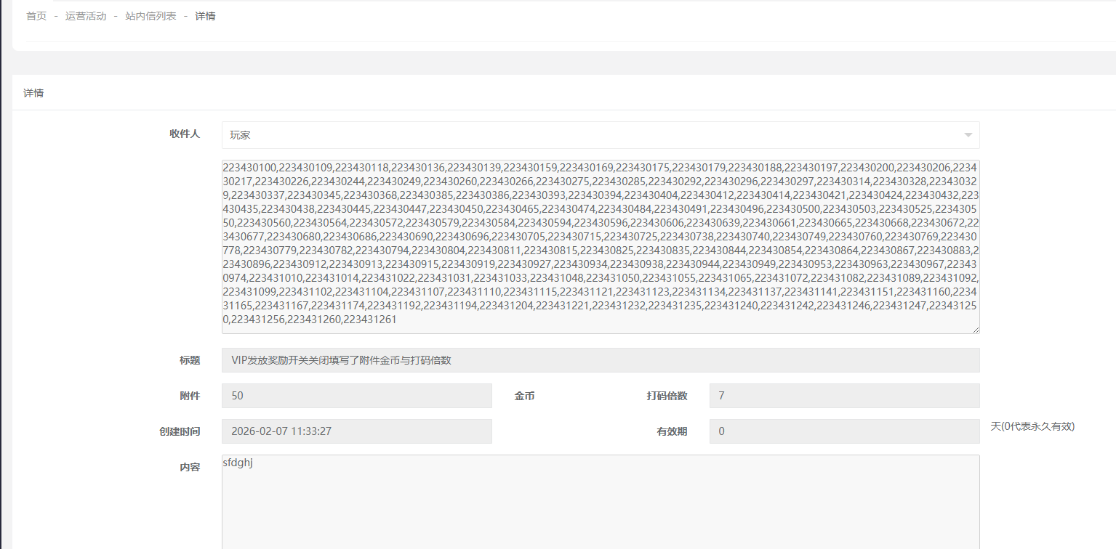 
 |  |  |  | 1、点击发送站内信/编辑 2、选择收件方-玩家(按条件) 3、点击条件设置，搜索类型的起始时间、结束时间均已编辑，按VIP等级发放奖励开关开启，但全部VIP等级的附件金币均为0或为空、打码倍数为3，保存 4、输入标题、内容，保存 5、点击详情查看 | 提示：请配置VIP等级的附件金币奖励 |  | 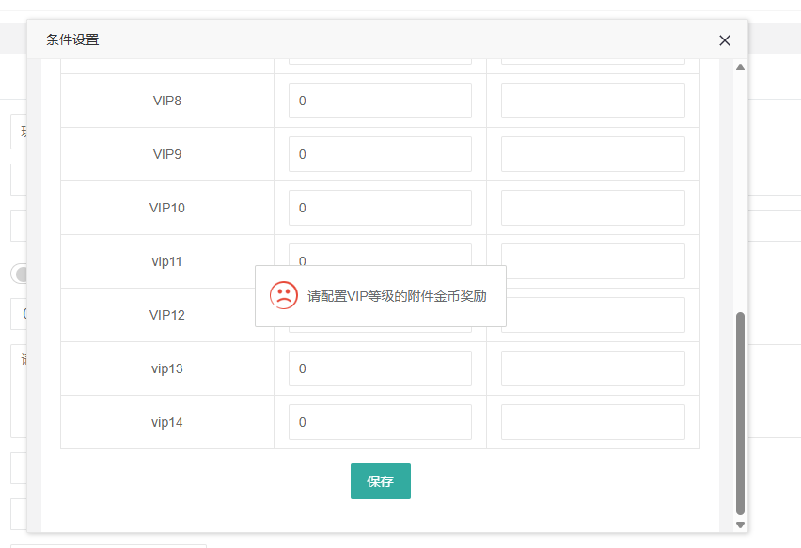
 |  |  |  | 1、点击发送站内信/编辑 2、选择收件方-玩家(按条件) 3、点击条件设置，搜索类型的起始时间、结束时间均已编辑，按VIP等级发放奖励开关开启，且已选择任意VIP等级输入附件金币，打码倍数为空，保存 | 提示：请配置某个VIP等级的打码倍数 |  | 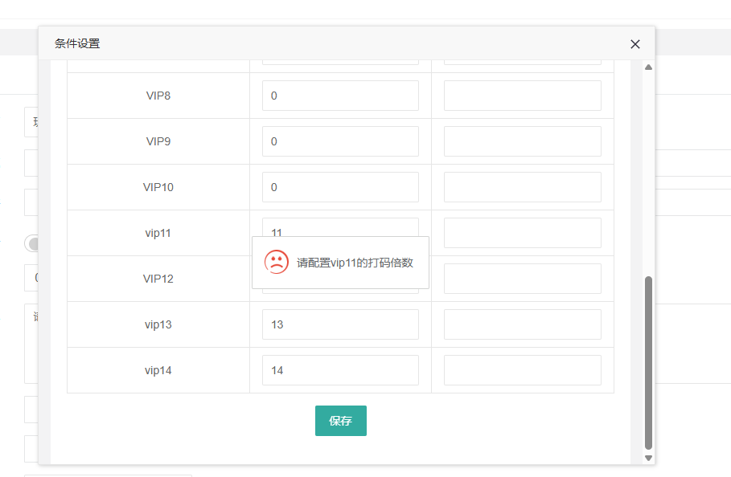
 |  |  |  | 1、点击发送站内信/编辑 2、选择收件方-玩家(按条件) 3、点击条件设置，搜索类型的起始时间、结束时间均已编辑，按VIP等级发放奖励开关开启，且已选择任意VIP等级输入附件金币，打码倍数为0，保存 | 1、保存成功，关闭条件设置页面 2、站内信发送成功 3、详情的收件方显示对应VIP等级的玩家+玩家UID、附件、打码倍数 |  | 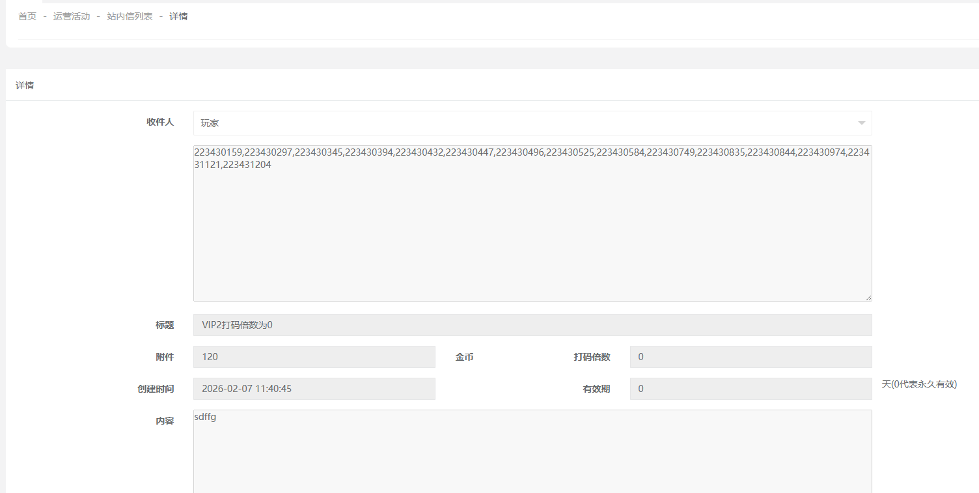
 |  |  |  | 1、点击发送站内信/编辑 2、选择收件方-玩家(按条件) 3、点击条件设置，搜索类型的起始时间、结束时间均已编辑，按VIP等级发放奖励开关开启，且有某一VIP等级的附件金币大于1000、打码倍数为3，保存 4、输入标题、内容，保存 5、点击详情查看 | 1、提示：奖励金额超过了设置的安全阈值1000，请确认奖励金额以确保活动的安全性 a、取消则返回编辑弹窗 b、确认继续保存 2、站内信发送成功 3、详情的收件方显示对应VIP等级的玩家+玩家UID、附件、打码倍数 |  | 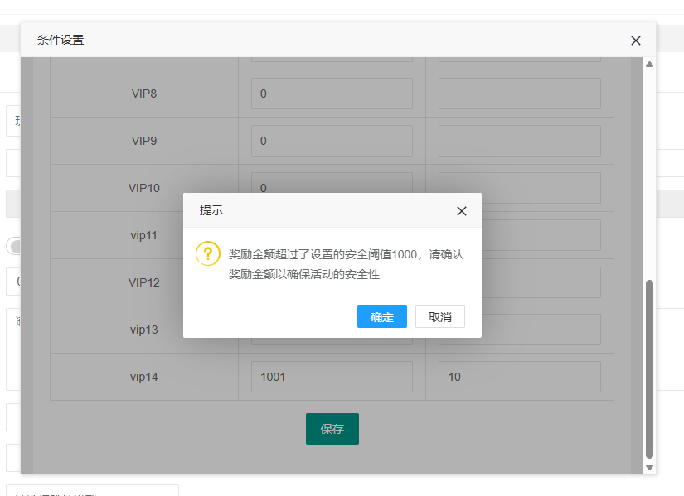
 |  |  | 账服-权限-操作授权下站内信发送金币上限为100 | 1、点击发送站内信/编辑 2、选择收件方-玩家(按条件) 3、点击条件设置，搜索类型的起始时间、结束时间均已编辑，保存 4、输入标题、内容，保存 | 提示：该类型站内信仅支持发送金币无上限用户发送，请联系主管 |  | 